المؤشرات الكلية

سوق العراق للاوراق المالية
جلسة الثلاثاء 2026/3/17 |  |  |  | تقرير أسعار الأسهم المتداولة لسوق العراق للأوراق المالية
الجلسة (50)
الاسهم المتداولة المدرجة و OTC |  |  | 464,699,644 |  |  | قيمة الأسهم المتداولة المدرجة و OTC |  | 436,755,502 |  |  | صفقات الشركات المدرجة وOTC | 756
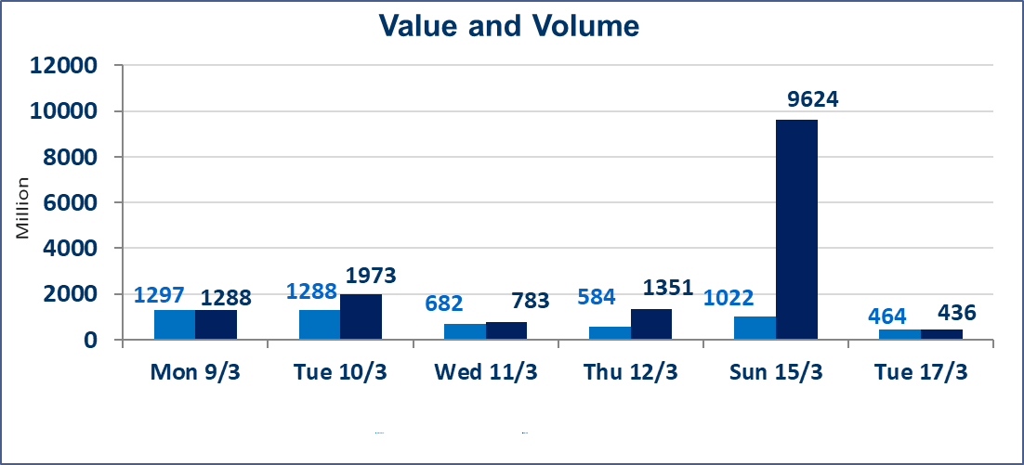
المؤشر60 ISX اليوم | 984.50 |  | نقطة |  |  | المؤشر15 ISX اليوم | 1234.88 | نقطة
المؤشر 60 ISX السابق | 988.86 |  | نقطة |  |  | المؤشر 15 ISX السابق | 1236.63 | نقطة
نسبة التغير | -0.44 |  | % |  |  | نسبة التغير | -0.14 | %
عدد النقاط | -4.36 |  | نقطة |  |  | عدد النقاط | -1.75 | نقطة

الشركات المدرجة | 104 | OTC | 14 | 118 |  | الشركات غير المتداولة المدرجة | 36 | OTC | 12 | 48
الشركات المتداولة | 55 | OTC | 1 | 56 |  | الشركات المرتفعة |  |  | 11
شركات الهيئة العامة |  |  |  | 3 |  | الشركات المنخفضة |  |  | 18
الموقوفة بقرار من هيأة الأوراق المالية |  |  |  | 10 |  | شركات الهيئة العامة OTC |  |  | 1
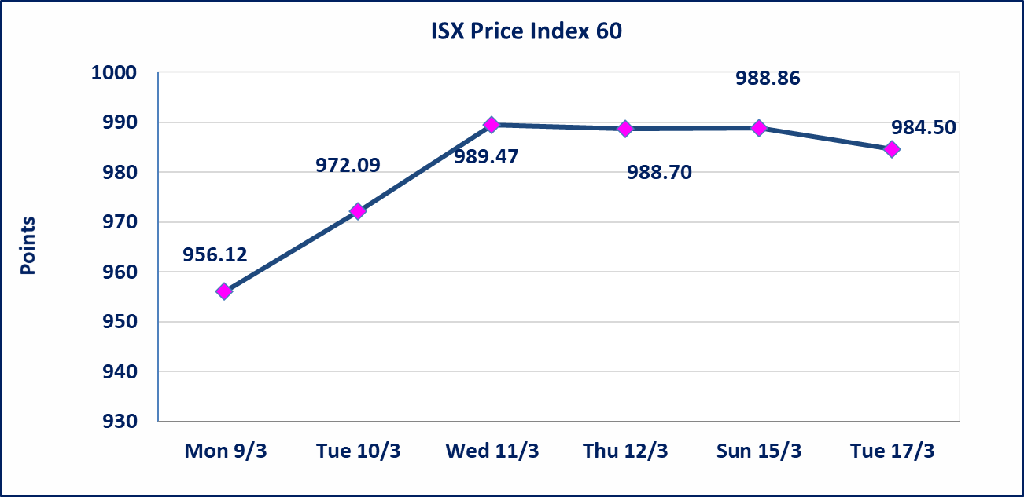
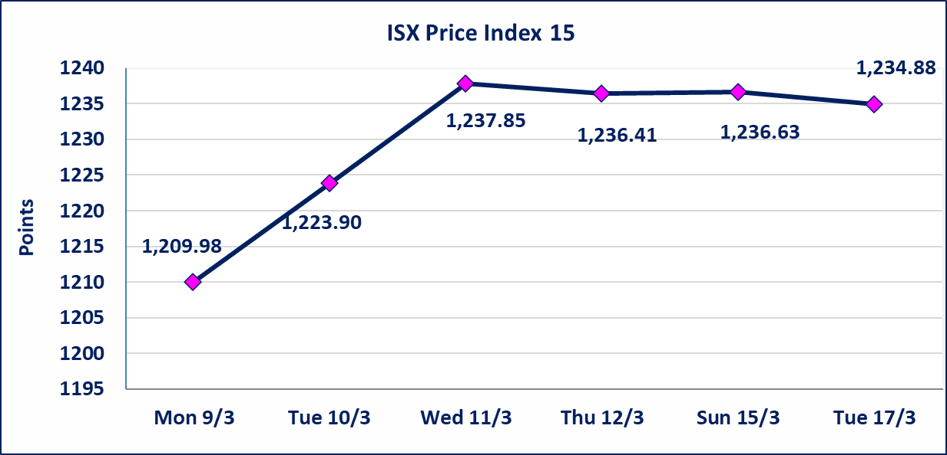

سندات الوطنية الاصدارية الثانية | ايقاف التداول على سندات الوطنية الاصدارية الثانية فئة (500,000، 1,000,000) دينار إعتباراً من جلسة الثلاثاء 2026/3/17 لقرب استحقاق الفائدة وسيتم اعادتها 2026/3/23.
الحد الأعلى والادنى للتغير في السعر | نسبة التغير في كافة المنصات (5%) إرتفاعاً وإنخفاضاً من سعر الاغلاق السابق.
Web site : www.isx-iq.net E-mail : info-isx@isx-iq.net |  |  |  |  | 07834000034 - 07711211522 : ص . ب :3607 العلوية الهاتف |  |  |  |  |  | بغداد /الكرادة/ قرب المسرح الوطني /مجاور مصرف الخليج التجاري

نسبة التغير
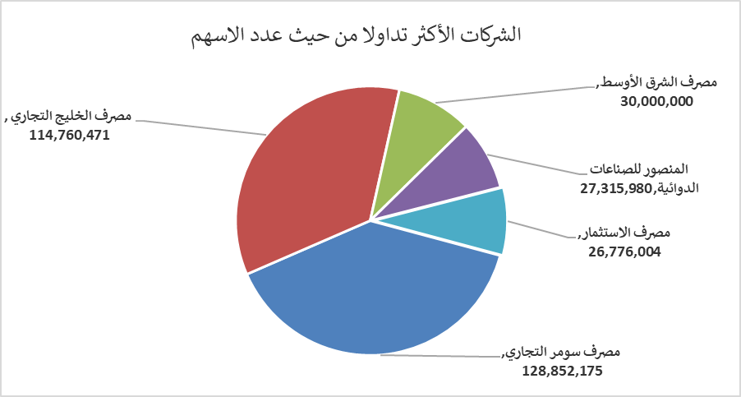
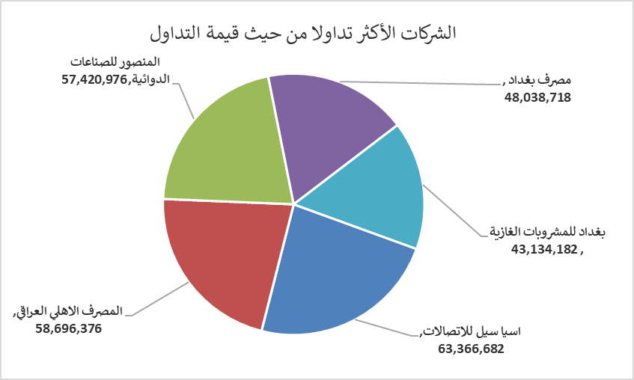
الشركات الأكثر ارتفاعاً وانخفاضاً

نسبة التغير لاسعار الاغلاق الاكثر ارتفاعاً |  |  |  | نسبة التغير لاسعار الاغلاق الاكثر انخفاضاً
اسم الشركة | اغلاق | التغير(%) | الاسهم المتداولة | اسم الشركة | اغلاق | التغير (%) | الاسهم المتداولة
سد الموصل السياحية | 13.650 | 5.00 | 147,344 | مصرف الموصل للاستثمار | 0.130 | -7.14 | 1,583,086
الحمراء للتامين | 4.850 | 4.98 | 10,000 | العراقية لصناعات الكارتون | 2.760 | -4.83 | 344,503
دار السلام للتأمين | 0.780 | 4.00 | 596,000 | نقل المنتجات النفطية | 1.870 | -4.59 | 397,882
الصناعات المعدنية والدراجات | 2.050 | 3.02 | 12,414 | الاهلية للانتاج الزراعي | 2.250 | -3.43 | 39,067
مصرف الخليج التجاري | 0.350 | 2.94 | 114,760,471 | الفلوجة لانتاج المواد الانشائية | 2.870 | -3.37 | 1,183,720

الشركات الاكثر نشاطا حسب الاسهم المتداولة (حجم التداول) |  |  |  | الشركات الاكثر نشاطا حسب القيمة المتداولة
اسم الشركة | اغلاق | التغير(%) | الاسهم المتداولة | اسم الشركة | اغلاق | التغير (%) | القيمة المتداولة
مصرف سومر التجاري | 0.160 | 0.00 | 128,852,175 | اسيا سيل للاتصالات | 14.850 | 0.20 | 63,366,682
مصرف الخليج التجاري | 0.350 | 2.94 | 114,760,471 | المصرف الاهلي العراقي | 4.800 | 0.00 | 58,696,376
مصرف الشرق الأوسط | 0.060 | 0.00 | 30,000,000 | المنصور للصناعات الدوائية | 2.110 | 0.00 | 57,420,976
المنصور للصناعات الدوائية | 2.110 | 0.00 | 27,315,980 | مصرف بغداد | 3.270 | -1.51 | 48,038,718
مصرف الاستثمار | 0.220 | 0.00 | 26,776,004 | بغداد للمشروبات الغازية | 5.780 | -0.34 | 43,134,182

